关系图
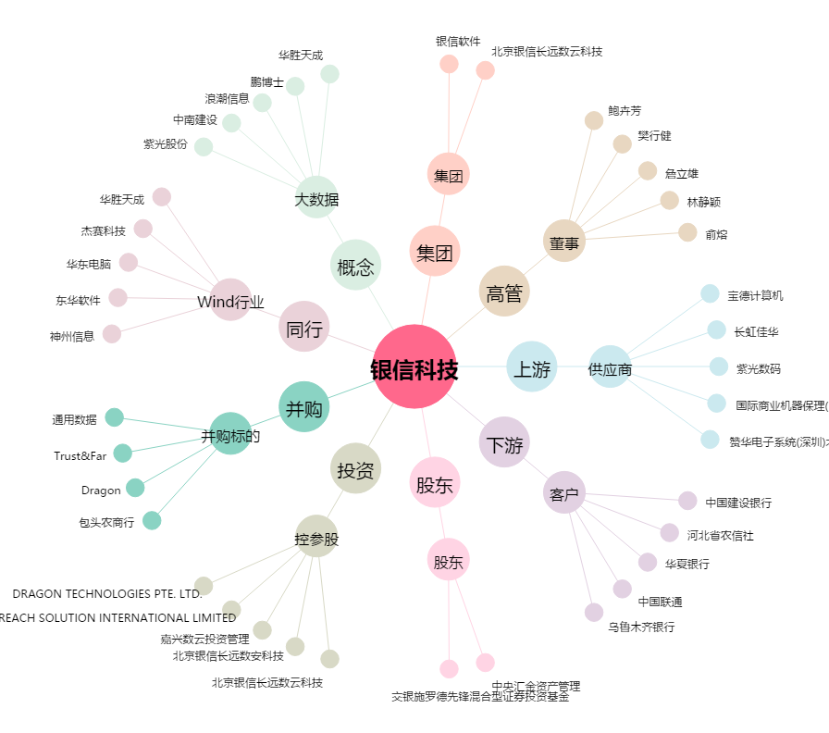
银信科技[300231.SZ] - 关系概览图

